IP_11_PROG PROY INV
MUNICIPIO DE CALKINI
PROGRAMAS Y PROYECTOS DE INVERSION
DEL 1 DE ENERO AL 31 DE MARZO DE 2026

PROGRAMAS Y PROYECTOS DE INVERSION

AGUA POTABLE |  |  | 9,111,671.63
DEPORTE |  |  | -
MEJORAMIENTO DE VIVIENDA |  |  | -
URBANIZACIÓN |  |  | 5,210,141.60
SEGURIDAD PÚBLICA DE SUS HABITANTES (20% FORTAMUN) |  |  | 11,335,675.18
TOTAL | 0 | 0 | $25,657,488.41

TOTAL | 0 | 0 | $25,657,488.41
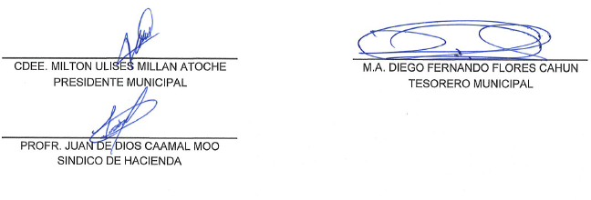

CDEE. MILTON ULISES MILLAN ATOCHE |  | M.A. DIEGO FERNANDO FLORES CAHUN
PRESIDENTE MUNICIPAL |  | TESORERO MUNICIPAL

PROFR. JUAN DE DIOS CAAMAL MOO
SINDICO DE HACIENDA

